FORMATO GQ-016
PROPUESTA DE MEJORA | PROPUESTA DE MEJORA O INNOVACIÓN |  |  |  | REGISTRO
 |  |  |  |  | COPIA CONTROLADA
 |  |  |  |  | COD GQ-016-R | VERSION 0,5
 |  |  |  |  | FECHA 18-mar-21 | PAGINA 1 DE 1

Nombre de la propuesta: | Generación De Alarma y/o correo A Los Movimientos Embarque Y Traslados
Nombre de la persona o equipo que genera la PM: | Jaime Andres Alzate Suaza

SITUACIÓN INICIAL |  |  | SITUACIÓN FINAL
Si compras realiza un embarque de una compra a una ciudad que no es, no hay una forma de que el sistema me indique, Compras solo confirma el embarque a la ciudad real, si esta no valida tampoco se puede identificar el error, lo mismo que cuando se realiza un traslado con error en la sede destino, si la sede destino no revisa, queda el error y afecta el inventario, Anexo evidencia donde me surge la propuesta de mejora, Compras el 22/03/22 me realiza un embarque EM002640 que yo no recibí, entro al detalle y me encuentro que son articulos de dotación, que el embarque que era para mi lo embarcaron el 18/03/2022 y que me confirmaron por correo, pero que el que me hicieron el 22/03/2022 no tengo correo, valido con compras y me dice que al parecer fueron unas unidades, valido y es toda la oc que era para Bucaramanga, en la sede de Bucaramanga tampoco validan que no les hicieron el cargue y como les afecta el inventario |  |  | Si se desarrolla este procedimiento de alarma y/o notificación, se puede tener información en linea para validar que el proceso se realicé bien o inforrmar en linea en caso de que se evidencie el error para que sea confirmado y corregido con el objetivo de que no afecte el inventario o el reproceso de buscar el error, ajustar, etc. Anexo ejemplo de la plataforma de cliente Credibanco, el cual me informa sobre el envío por traslado antes de que lleguen los equipos

FOTO O DIBUJO INICIAL |  |  | FOTO O DIBUJO FINAL
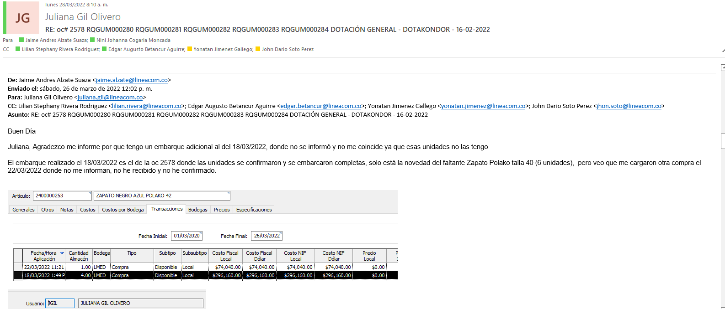 |  |  | 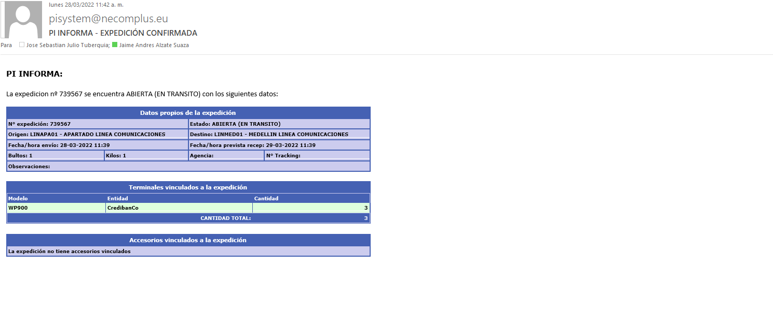

Objetivo: | Evitar novedades de inventario que nos llevan a la no compra de mas articulos porque hay unidades suficientes en el sistema pero no fisicas, ajustes de invenario.
Alcance: | Inventario en logistica-compras -presupuesto del proyecto.
Requerimientos: | Desarrollo en la plataforma ERP y correo dado el caso que se puedan enlazar

Elaborado por: Coordinadora Sistemas Integrados de Gestión Natalia Lopez Marin |  | Revisado por: Dirección de I+D Marlon Alberto Henandez Arboleda |  | Aprobado por: Director de procesos Walter Jimenez

